상품제안서
모던오피스 플라스틱 파스텔 데스크 오거나이저 CA233 | 상품코드: F26291

 |  |  |  |  |  |  | 02-412-0044 | www.easy1.co.kr
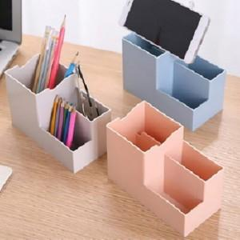

【상세/제작정보】

【인쇄/포장옵션】 | 실크 / 포장불가능

【공급단가】 | 수량 | 1,000~ | 2,000~ | 3,000~ | 5,000~ | 10,000~
*VAT별도 | 단가 | 1,070원 | 1,060원 | 1,030원 | 990원 | 950원

【상품 URL】 | http://www.easy1.co.kr/src/goods_detail.php?gdno=26291

